界面&功能
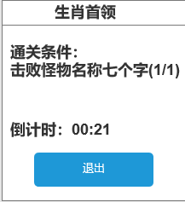
 |  | 生肖首领 |  |  |  | 功能规则

 |  |  | 功能入口
 |  |  |  |  |  |  | 个人及生肖首领基本规则
 |  |  |  |  |  |  | 1.设计目的是什么
 |  |  |  |  |  |  | ▶ | 增加玩家免费获取装备和资源的途径。不用和其他玩家抢夺。
 |  |  |  |  |  |  | 2.解锁方式
 |  |  |  |  |  |  | ▶ | 玩家到达指定角色等级和转生等级后开放。
 |  |  |  |  |  |  | 3.基本规则
 |  |  |  |  |  |  | ▶ | 首先首领为单独副本，不是公共地图。
 |  |  |  |  |  |  | ▶ | 满足消耗条件后，可传送至对应地图。
 |  |  |  |  |  |  | ▶ | 未击败首领，则不实际扣除门票，但要预扣除。
 |  |  |  |  |  |  | 4.数值节奏
 |  |  |  |  |  |  | ▶ | 所有怪物和BOSS，在开放的时候，都可以打得过，只是快慢的区别。
 |  |  | 1.主界面点击【首领激战】图标进入

 |  |  | 生肖首领界面

 | 生肖首领界面

1
3

2
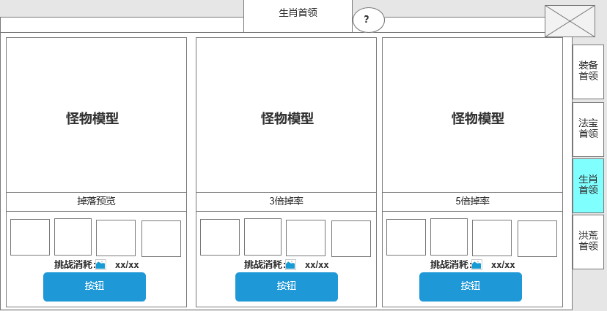
 |  |  |  | 1.功能标题与功能说明 |  |  |  | 1.功能标题与功能说明
 |  |  |  | ▶ | 首领挑战标题 |  |  | ▶ | 帮助按钮，点击打开相应帮助说明弹窗。
 |  |  |  | ▶ | 帮助按钮，点击打开相应帮助说明弹窗。

4
 |  |  |  | 2.首领列表 |  |  |  | 3.首领列表
 |  |  |  | ▶ | 显示 首领的基础信息。 |  |  | ▶ | 显示 首领的基础信息。
 |  |  |  | ▶ | 需要展示掉落的图标。 |  |  | ▶ | 需要展示掉落的图标。
 |  |  |  |  | 如果配置数量超出后，可以左右滑动。 |  |  | ▶ | 如果配置数量超出后，可以左右滑动。
 |  |  |  | ▶ | 需要显示首领的形象。 |  |  | ▶ | 需要显示首领的形象。
 |  |  |  | ▶ | 需要进入消耗道具，不同的场景所需要消耗的道具数量不同 |  |  | ▶ | 需要进入消耗。
 |  |  |  | ▶ | 进入条件不足和刷新倒计时显示时，需要改变颜色橙色。 |  |  | ▶ | 进入消耗道具不足时，需要改变颜色为橙色。
 |  |  |  |  | 满足条件时显示绿色。 |  |  |  | 满足条件时显示绿色。
 |  |  |  | ▶ | 点击进入按钮，则进入首领界面挑战 |  |  | ▶ | 道具扣除：未击败首领，则不实际扣除门票，但要预扣除。

 |  |  |  |  |  |  |  | 3.关闭按钮
 |  |  |  |  |  |  |  | ▶ | 点击关闭本玩法弹窗。
 |  |  |  | 3.关闭按钮
 |  |  |  | ▶ | 点击关闭本玩法弹窗。 |  |  | 4.功能页签
 |  |  |  |  |  |  |  | ▶ | 点击【生肖首领】页签。切换选中效果，并更换右侧内容。

 |  |  |  | 4.功能页签
 |  |  |  | ▶ | 【装备首领】、【法宝首领】、【生肖首领】，【洪荒首领】，四个页签。需要选中效果。

个人首领界面

参考界面
参考图

 | 参考游戏—37王者之心2
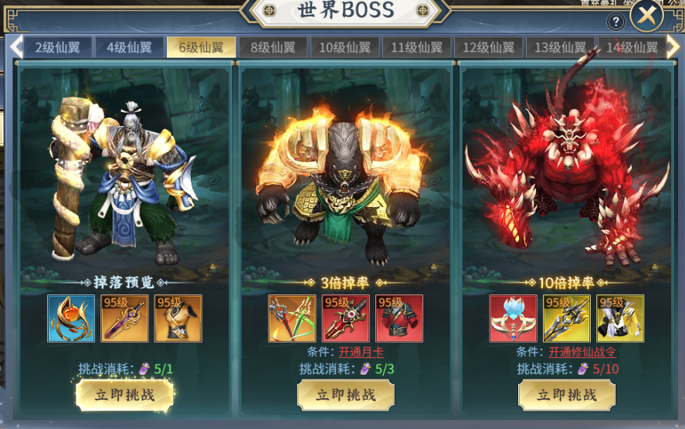

 |  | 圣装主界面

美需
其他美术需求

 | 序号 | 类型 | 对应界面 | 内容 | 功能需求 | 策划建议 | 美术资源定稿 存档路径（美术填写） | 参考图
 | 1 | ICON | 生肖卷轴 | 道具图标 | 一个进入生肖副本的道具图标 |  |  | 
 | 2 | ICON

